Рус
 | ОБЪЯВЛЕНИЕ Компания объявляет тендер на закупку стальных труб и шаровых кранов.
1. | № | Наименование товаров | Спецификация | Ед.изм | Кол-во | Рисунок
 | 1 | Труба стальная | Ф15х2,1мм | метр | 300 | 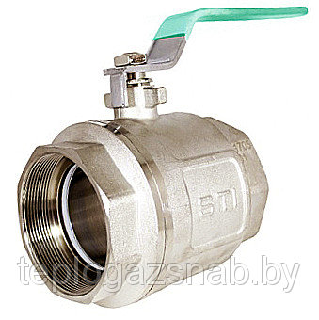 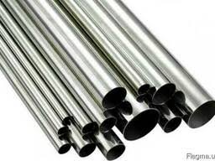
 | 2 | Труба стальная | Ф20х2,1мм | метр | 200
 | 3 | Труба стальная | Ф25х2,1мм | метр | 200
 | 4 | Труба стальная | Ф32х2,1мм | метр | 150
 | 5 | Труба стальная | Ф40х2,1мм | метр | 150
 | 6 | Труба стальная | Ф57х2,1мм | метр | 100
 | 7 | Кран шаровой | DN25 | шт | 10
 | 8 | Кран шаровой | DN32 | шт | 5
 | 9 | Кран шаровой | DN40 | м | 5
 | 10 | Кран шаровой | DN50 | шт | 5

2. | Срок предоставления коммерческого предложения – до 15.01.2020г

3. | Условия поставки – Доставка до завода

4. | Условия оплаты – 15% предоплата, 85% по факту поставки товара.

5. | Требуемые документы :
 | - Коммерческое предложение (с указанием условий оплаты и сроков доставки)
 | - Лицензия
 | - Сертификат
 | Контактный телефон: +99890 380 57 27 / e-mail: bakhodirjon.kambarov@uzcc.uz

